AndroidStudio软件
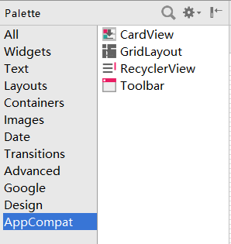
在Module上右击New菜单的功能
创建Module时的模板Activity | 所有的View
Android新特性

 | 还有一个CircleView，在这里是看不到的

